상품제안서
펄화일 | 상품코드: F00357

 |  |  |  |  |  |  | 02-412-0044 | www.easy1.co.kr
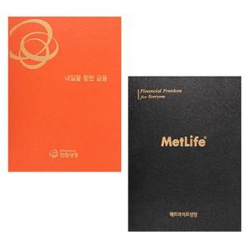

【상세/제작정보】 | 시안에 따라 금액이 조정될 수 있습니다.

【인쇄/포장옵션】 | 불박 / 포장불가능

【공급단가】 | 수량 | 150~ | 500~ | 1,000~ | 2,000~ | 3,000~
*VAT별도 | 10P | 2,370원 | 2,280원 | 2,200원 | 2,110원 | 2,050원
 | 14P | 2,600원 | 2,500원 | 2,410원 | 2,310원 | 2,250원

【상품 URL】 | https://dev.easy1.co.kr:443/src/goods_detail.php?gdno=357

